Hoja1
DATOS DE CAPTURA |  |  |  |  |  | FOTOS TERMOGRAFÍCAS

Fecha | Hora | Irradiación | Temp. | Vel_Viento | H. Relativa | DJI_0393 | DJI_0405 | DJI_0373
2019-01-19 | 12:38:31 | 531.04405286 | 29.25 | 2.22 | 55.6 | 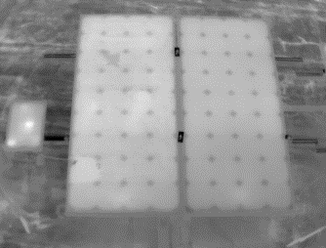 | 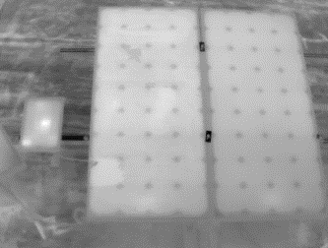 | 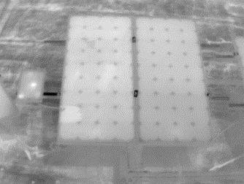
 |  |  |  |  |  | DJI_0647 | DJI_0659 | DJI_0677
2019-01-16 | 12:08:25 | 494.83064516 | 29.5 | 3.87 | 53.2 | 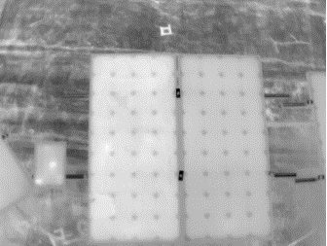 | 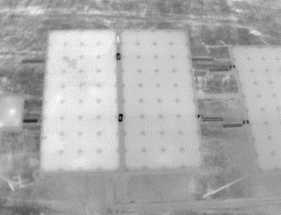 | 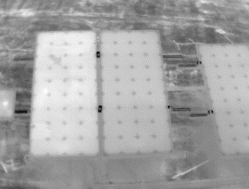
 |  |  |  |  |  | DJI_0968 | DJI_0980 | DJI_0993
2018-12-21 | 11:08:58 | 501.06 | 29.13 | 2.82 | 53.52 | 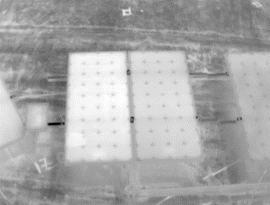 | 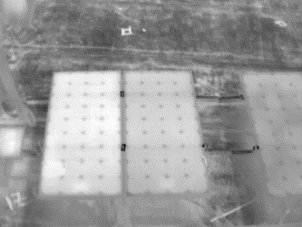 | 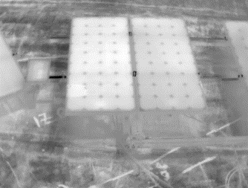
 |  |  |  |  |  | DJI_0634 | DJI_0645 | DJI_0657
2021-12-20 | 11:33:02 | 441.55 | 28.54 | 2.53 | 57.64 | 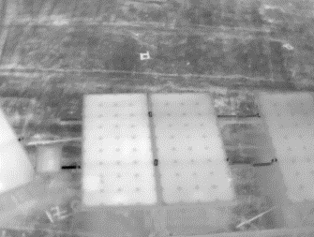 | 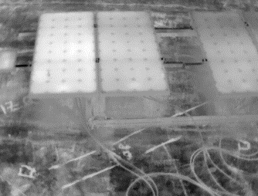 | 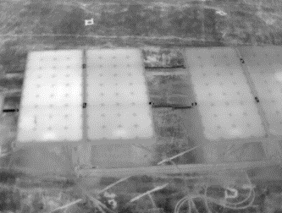
 |  |  |  |  |  | DJI_0008 | DJI_0100 | DJI_0114
2018-05-04 | 10:49:19 | 521.53 | 28.65 | 3.15 | 59.25 | 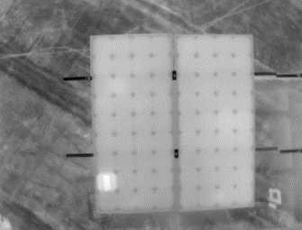 | 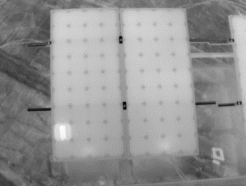 | 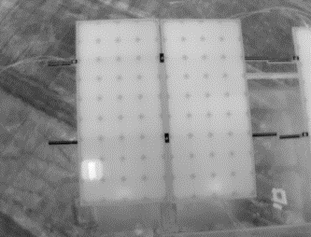
 |  |  |  |  |  | DJI_0898 | DJI_0911 | DJI_0918
2018-04-28 | 11:04:30 | 333.53 |  |  |  | 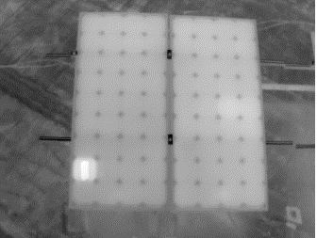 | 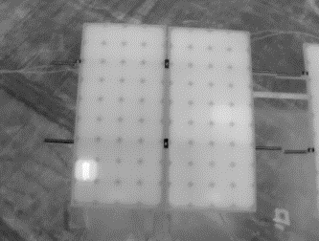 | 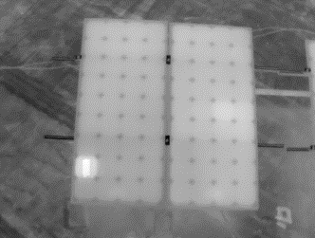
 |  |  |  |  |  | DJI_0804 | DJI_0810 | DJI_0816
2018-04-27 | 12:11:32 | 457.84 |  |  |  | 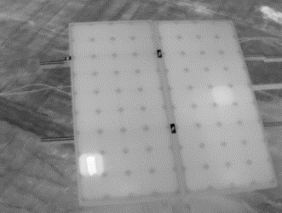 | 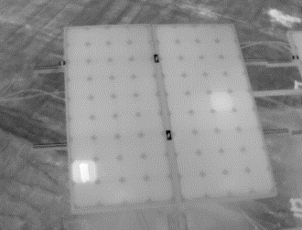 | 